Основные формулы Юнит-экономики
// Copyright © 2018 Андрей Минин. All rights reserved. |  |  |  |  |  |  |  |  | http://marketing-course.ru/

Плановые показатели (за период) |  |  |  |  |  | Фактические показатели (за период)
USP | 700 | Цена единицы продукции |  |  |  | R | 1,200,000 | Выручка (валовый доход)
UVC | 300 | Переменные затраты на ед. продукции |  |  |  | VC | 897,000 | Переменные затраты
Q | 2,000 | Количество проданного товара |  |  |  | FC | 85,000 | Постоянные затраты
FC | 60,000 | Постоянные затраты |  |  |  | Q | 1,700 | Число купленных товаров всего (единиц)
R | 1,400,000 | Выручка
VC | 600,000 | Переменные затраты (сумма)

 | OI = USP*Q-UVC*Q-FC

 | OI | USP | UVC | Q | FC
 | Операционная прибыль | Цена единицы продукции | Переменные затраты на ед. продукции | Количество проданного товара | Постоянные затраты
План | 740,000 | 700 | 300 | 2,000 | 60,000
Факт | 218,000 | 706 | 528 | 1,700 | 85,000

Оценка прибыльности единчиной продажи

1 | UCM = USP – UVС

 | UCM | USP | UVС
план | 400 | 700 | 300
факт | 178 | 706 | 528

CVP анализ - оценка результатов при масштабировании бизнеса

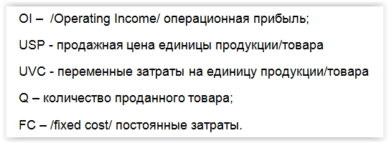
2 | OI = USP*Q-UVC*Q-FC

 | QI | USP | UVC | FC | Q
план | 740,000 | 700 | 300 | 60,000 | 2,000
факт | 218,000 | 706 | 528 | 85,000 | 1,700

 | Q = FC / (USP – UVC)

 | Q | FC | USP | UVC
план | 150 | 60,000 | 700 | 300
факт | 477 | 85,000 | 706 | 528

2.1 | Для работающего бизнеса
 | USP = R/Q

 | USP | R | Q
план | 700 | 1,400,000 | 2,000
факт | 706 | 1,200,000 | 1,700

 | UVC = VC/Q

 | UVC | VC | Q
план | 300 | 600,000 | 2,000
факт | 528 | 897,000 | 1,700

Файл с сайта | http://marketing-course.ru/
К статье | Юнит экономика. ч.2: формулы и понятия

Модель пожизненной ценности
// Copyright © 2018 Андрей Минин. All rights reserved. |  |  |  |  |  |  |  |  |  | http://marketing-course.ru/

Плановые показатели |  |  |  |  |  |  | Фактические показатели
(С учетом пожизненной ценности) |  |  |  |  |  |  | R | 1,200,000 | Выручка (валовый доход)
U | 1,200 | Количество клиентов |  |  |  |  | VC | 897,000 | Переменные затраты
FC | 65,000 | Постоянные затраты |  |  |  |  | FC` | 85,000 | Постоянные затраты
ATV | 900 | Средняя стоимость покупки за период |  |  |  |  | NP | 1,500 | Число покупок (чеков)
AN | 2.0 | Средняя количество покупок за период |  |  |  |  | U | 1,000 | Число клиентов, совершивших покупки (всего)
P | 25.25% | Рентабельность среднего чека |  |  |  |  | NC | 200 | Число новых клиентов (в том числе)
T | 6 | Средняя продолжительность жизни пользователя (периодов) |  |  |  |  | MCCnc | 25,000 | Стоимость всех затрат на привлечение новых клиентов
NC | 250 | Число новых клиентов |  |  |  |  | T | 6 | Средняя продолжительность "жизни клиента" (периодов)
CAC | 100 | Стоимость привлечения клиента

Прибыль проекта
При использовании показателя Пожизненная ценность потребителя
 | OI = (LTV – CAC)*U/T – FC'

 | OI | LTV | CAC | U | T | FC'
План | 485,400 | 2,727 | 100 | 1,200 | 6 | 40,000
Факт | 222,167 | 1,818 | 125 | 1,000 | 6 | 60,000
Развернутая формула
 | OI = (R/NP)*(NP/U)*((R-VC)/R)*T-CAC)*U/T-FC'

Прибыльность бизнес-модели, с учетом пожизненной ценности клиента и расходами на привлечение

 | UOI = LTV – CAC

 | UOI | LTV | CAC
план | 27.27 | 2,727 | 100
факт | 14.544 | 1,818 | 125

Расчет LTV

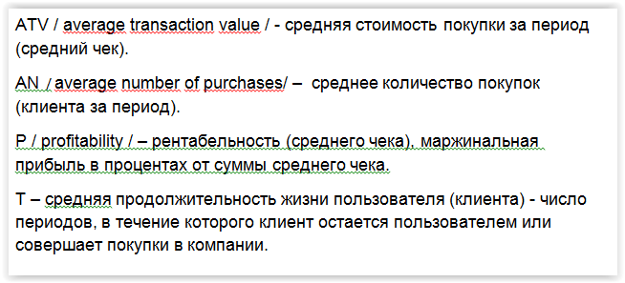
 | LTV = ATV*AN*P *T

 | LTV | ATV | AN | P | T
план | 2727 | 900 | 2 | 25.25% | 6
факт | 1818 | 800 | 1.5 | 25.25% | 6

Файл с сайта | http://marketing-course.ru/
К статье | Юнит экономика. ч.2: формулы и понятия

